상품제안서
누리케어 팝업 키친타월 미니 90매 (칼라스티커부착) | 상품코드: S45198

 |  |  |  |  |  |  | 02-713-8555 | www.synergygift.co.kr
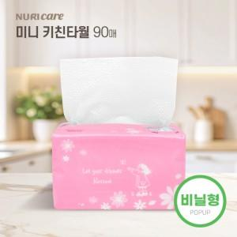

【상세/제작정보】

【인쇄/포장옵션】 | 스티커 / 포장불가능

【공급단가】 | 수량 | 200~ | 500~ | 1,000~ | 3,000~ | 5,000~
*VAT별도 | 단가 | 700원 | 650원 | 620원 | 600원 | 590원

【상품 URL】 | https://www.synergygift.co.kr:443/src/goods_detail.php?gdno=45198

